Score onderdeel A.
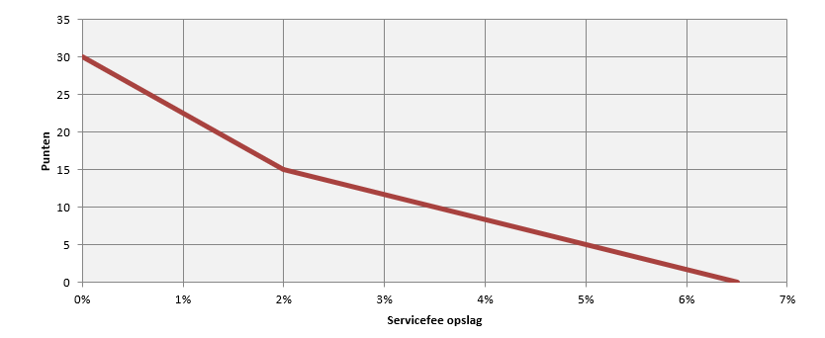
 | Omschrijving | Waarde | Score
Lijnfunctie | Maximale opslag fee | 6.50% | 0.0 | Scoregrafiek onderdeel A. Abonnementenbeheer
 | Omslagpunt | 2.00% | 15.0
 | Minimale servicefee opslag | 0.00% | 30.0

 | Uw servicefee opslag | 0.00% | 30.0

0 | 0 | 0
0.1 | 20
0.15 | 50

Score onderdeel B.
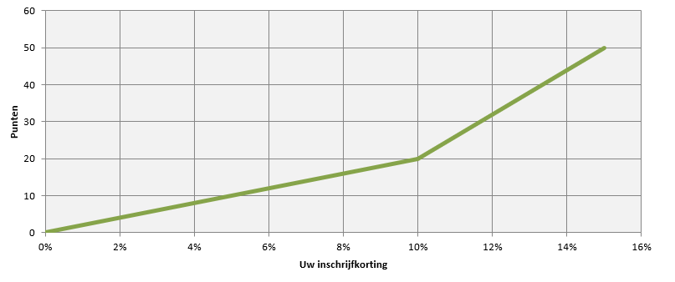
 | Omschrijving | Waarde | Score
Lijnfunctie | Minimale inschrijfkorting | 0.00% | 0.0 | Scoregrafiek onderdeel B. Boeken
 | Omslagpunt | 10.00% | 20.0
 | Maximale inschrijfkorting | 15.00% | 50.0

 | Uw inschrijfkorting | 0.00% | 0.0

0 | 0 | 0
0.1 | 20
0.15 | 50

